補助対象型番リスト(変圧器) (入力例)
更新日を入力
変圧器
【入力についてのお願い】 ・製品名、型番、数値は、カタログ（仕様書）の記載と一致させてください。 ・数値の入力欄に単位入力は必要ございません。 ・英数字、記号(/スラッシュ、-ハイフン等)：半角 漢字、片仮名、平仮名：全角 にて入力をお願いいたします。 ・製品名や型番、備考については、40字以内の入力をお願いいたします。 ・本ファイル内「基準値」シートを参照いただき、基準値を満たす型番の記入をお願いいたします。 ※基準値を満たしていない場合は行が赤く表示されます。 ・入力例を参考に登録情報が重複しないよう入力してください。
 |  |  |  |  |  |  |  |  |  |  |  |  |  | 更新日 | yyyy/mm/dd
入力例

 | 選択 |  |  |  | 選択 |  |  |  | 選択 | 自動表示
項番 | 種別 | メーカー | 製品名 | 型番 | 性能区分 |  |  |  |  | 基準値 （基準エネルギー消費効率） | エネルギー消費効率（W） | 無負荷損（W） | 負荷損（W） | 発売予定日 ※未発売に限り記入 | 備考
 |  |  |  |  | 標準／準標準 | 相数 | 周波数 | 容量（kVA） | 中間容量
1 | 油入変圧器 | ○○○ | トップランナー変圧器 | ABC-123 | 標準仕様 | 単相 | 50Hz | 500 |  | 1050 | 960 | 374 | 3660 | 2018-03-05
2 | 油入変圧器 | ○○○ | トップランナー変圧器 | DEF-456 | 標準仕様 | 三相 | 60Hz | 2000 |  | 4740 | 4490 | 1740 | 11000
3 | 油入変圧器 | ○○○ | トップランナー変圧器 | DEF-456 | 標準仕様 | 三相 | 60Hz | 2000 |  | 4740 | 4490 | 1740 | 11000
4 | モールド変圧器 | ○○○ | トップランナー変圧器 | GHI-789 | 準標準仕様 | 三相 | 60Hz | 400 | 中間容量 | 備考欄に記載 | 1050 | 650 | 2500 |  | 基準エネルギー消費効率 1100W
5
6
カタログ記載の「仕様」・「相数」・「周波数」「容量」を
プルダウンにて選択
各項目カタログ記載の数値を正しく入力
未発売の場合は「発売予定日」を
yyyy/mm/dd 形式で記入
7
「種別」をプルダウンにて選択
販売会社ではなく、
「製造メーカー」名を入力してください。
ただし、「株式会社」や「有限会社」等は除いてください。
カタログ記載の「製品名」を入力
「中間容量」の場合は「中間容量」をプルダウンで選択
8
9
10
11
中間容量の場合、「基準エネルギー消費効率」は備考欄に記載
中間容量の場合、「基準エネルギー消費効率」を入力
12
13
14
15
★「型番」入力方法について★
原則、カタログに記載の型番を入力してください。
ただし、同一機種で、性能値・能力値に影響のない枝番違いの型番が
多数ある場合は、下記の入力方法も可とします。
性能値および能力値が確定する代表型番を入力し、
性能値および能力値に影響のない枝番については、
一律「■」（全角黒四角1文字）で入力する。
例）
カタログ記載型番：XYZ-123FL
性能値・能力値が確定する代表型番部分：XYZ-123
性能値・能力値に影響のない枝番部分：FL
⇒リストに入力する型番：XYZ-123■
※枝番が2文字以上あっても、黒四角は1文字としてください。
★登録型番の重複について★
種別・製品名・型番・性能区分 の組み合わせが同一のものについては、
セルがオレンジ色になります。
①性能値含めて全く同じデータである場合
1型番のみの登録としてください。（重複分は削除してください）
②性能値や条件等、他の情報によってそれぞれ異なっている場合
製品名もしくは型番に、「（○○）」といった方法で情報を追記してください。
例
項番2 油入変圧器 トップランナー変圧器 DEF-456
項番3 油入変圧器 トップランナー変圧器 DEF-456
↓
①の場合
項番2 油入変圧器 トップランナー変圧器 DEF-456
のみ登録
②の場合
項番2 油入変圧器 トップランナー変圧器（○○） DEF-456
項番3 油入変圧器 トップランナー変圧器（▼▼） DEF-456
製品名（もしくは型番）で見分けがつくようにする
16
17
18
19
20
21
入力についてのお願い
・製品名、型番、数値は、カタログ（仕様書）の記載と一致させてください。
・数値の入力欄に単位入力は必要ございません。
・英数字、記号(/スラッシュ、-ハイフン等)：半角
漢字、片仮名、平仮名：全角 にて入力をお願いいたします。
・メーカー社名は、「株式会社」や「有限会社」等を除いて入力してください。
・本ファイル内「基準値」シートを参照いただき、基準値を超える型番の記入をお願いいたします。
※基準値を満たしていない場合は行が赤く表示されます。
22
23
24
25
26
27
28
29
30
31
32
33
34
35
36
37
38
39
40
41

基準値
変圧器／基準値

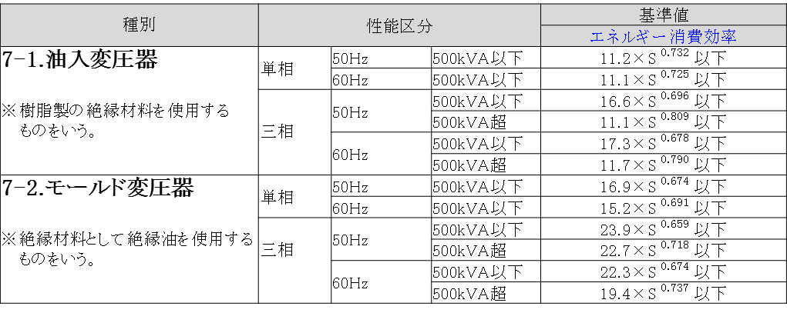

＜備考＞
定格一次電圧が600Vを超え､ 7,000V以下のものであって､ かつ、交流の電路を使用する変圧器。ただし、以下のものを除く。
①絶縁材料としてガスを使用するもの､ ②H種絶縁材料を使用するもの、③スコット結線変圧器、④3以上の巻線を有するもの、
⑤柱上変圧器、⑥単相変圧器であって定格容量が5kVA以下のもの又は500kVAを超えるもの、⑦三相変圧器であって定格
容量が10kVA以下のもの又は2,000kVAを超えるもの、⑧樹脂製の絶縁材料を使用する三相変圧器であって、三相交流を単相
交流及び三相交流に変成するためのもの、⑨定格二次電圧が100V未満のもの又は600Vを超えるもの、⑩風冷式又は水冷式
のもの。
エネルギー消費効率については、JIS C 4304及びJIS C 4306に規定する測定方法により測定した無負荷損（W）及び負荷損（W）から得られる全損失（W）とする｡
JIS C 4304 及びJIS C 4306 に規定する標準仕様状態で使用しない変圧器については､表内の区分毎に油入変圧器は1.10を、モールド変圧器は1.05を､それぞれ算定式に乗じた値を目標基準値とする。
エネルギー消費効率の「S」は定格容量（単位 キロボルトアンペア）を表す。
その他、詳細はトップランナー制度｢変圧器 目標年度が2014年度以降の各年度のもの｣に準ずる。

